Lección2
Herramientas de uso Frecuente - Deshacer/Rehacer
Herramientas de zoom
Hojas de trabajo
Cada hoja de trabajo del libro actual de Excel, funciona de manera independiente. Podemos tener en una la información detallada sobre ventas y en otra realizar consolidados.
Cada hoja de trabajo puede tener un nombre y ser diferenciada con un color específico.
Al dar Clic derecho sobre una de las hojas de trabajo, accedemos al menú emergente en el que podemos: Insertar una nueva hoja, Eliminar la actual, Cambiarle el nombre, Moverla ( cambiar su orden), protegerla, asignarle un color de etiqueta, ocultarla.
L2_Ejercicio2 | L2_Ejercicio3 | L2_Ejercicio4
LECCION 2 - Excel : Su Entorno Operativo
La acción de deshacer, nos permite volver al estado inmediatamente anterior. Podemos activarla también
mediante la combinación de teclas CTRL+Z
La acción de rehacer, nos permite reconstruir algo que deshicimos con la anterior herramienta. Podemos activarla también mediante la combinación de teclas CTRL-Y
Pestañas o Solapas con conjuntos de herramientas
Cuadro de Nombres y Barra de fórmulas
La lista de elementos que aparecen en la imagen, debidamente numerados son:
1.Nombre del Libro de trabajo.
2.Herramientas de uso frecuente
3.Todas las pestañas o solapas que contienen herramientas comunes a todas las herramientas del paquete de office y algunas específicas de Excel.
4.Cuadro de Nombres
5.Barra de Fórmulas
6.Cabecera de las filas
7.Cabecera de las columnas
8.Barra de desplazamiento en sentido vertical
9.Selectores auxiliares de desplazamiento vertical y horizontal
10.Barra de desplazamiento horizontal
11.Herramienta de Zoom
12.Herramientas de desplazamiento entre hojas de trabajo
13.Cada una de las hojas de trabajo
14.Herramienta para incrustar una nueva hoja de trabajo
Nombre del Libro de Trabajo
Nombre del Libro de Trabajo

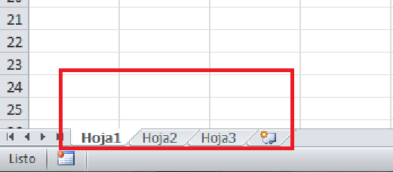
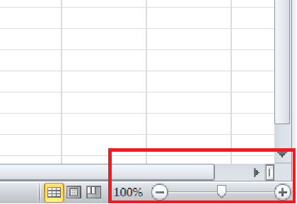
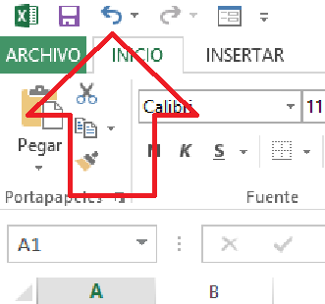
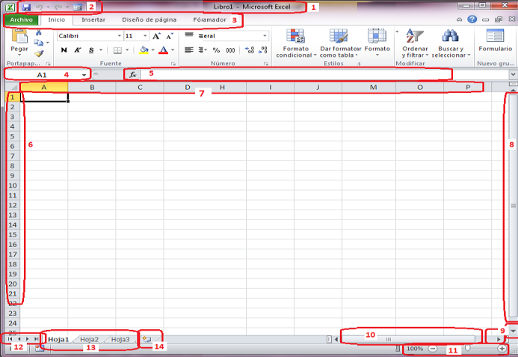
Al crear un nuevo libro de hojas de cálculo, el sistema asigna un nombre temporal "Libro1", pero es necesario que nosotros grabemos el archivo con un nombre específico. Cuando lo hacemos, ese nombre aparecerá en el área señalada en la imagen.

Esta barra revela la realidad de lo que está escrito en las celdas, especialmente cuando el valor numérico que leemos en la celda, es el resultado de la implementación de operaciones aritméticas, lógicas, funciones, etc.
Ejemplo: Si en la celda A1 encontramos el número 50, la barra de fórmulas puede indicarnos si este valor es una constante ( efectivamente fue escrito el valor 50 en la celda) o se realizó una operación aritmética cuyo resultado corresponde a ese valor.
Siempre muestra la identificación de la CELDA actual.
Puede utilizarse también para ir a una celda específica, especialmente cuando se asignan etiquetas a las celdas, facilita ir hasta ellas rápidamente.
En cada una de las solapas o pestañas están contenidas todas las herramientas que se pueden emplear de acuerdo con el nivel o complejidad que alcance la necesidad de procesamiento de los datos en las tablas existentes dentro del libro de trabajo.
Estas herramientas se pueden aplicar a la configuración de las celdas y a la configuración de los datos. Sirven para organizar los datos en las tablas, para estructurar consultas, para hacer seguimiento a la ejecución de operaciones, funciones, etc.
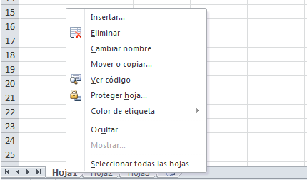

El nombre del archivo, debe ser descriptivo, es decir, de fácil asociación con su contenido, objetivo o naturaleza de la información que allí se contiene. Ejemplos: Presupuesto-Gastos 2016, Nómina-Abril-2016, Etc.
Permite que podamos tener una visión más grande o más pequeña del interior de la hoja de trabajo, con solo mover el selector o escogiendo una escala determinada de ampliación o reducción.

Herramientas de uso Frecuente - Deshacer/Rehacer
Nombre del Libro de Trabajo
Pestañas o Solapas con conjuntos de herramientas
Cuadro de Nombres y Barra de fórmulas
Modificar etiquetas de hoja de trabajo...
Vaya al Ejercicio
Herramientas de zoom
Hojas de trabajo
Vaya al Ejercicio
Vaya al Ejercicio
Vaya al Ejercicio
Amplie la información anterior accediendo a este video
Vaya al Ejercicio

EJERCICIOS - Hojas de trabajo
EJERCICIO : Nombre del Libro de Trabajo
Herramientas de uso Frecuente - Deshacer/Rehacer
EJERCICIOS : Pestañas o Solapas con conjuntos de herramientas
EJERCICIO - Cuadro de Nombres y Barra de fórmulas

Cree un nuevo archivo de Excel y grábelo siguiendo la secuencia de pasos que se indican en la imgen, coloquele como nombre "MisEjerciciosExcel-MiNombre". El tipo de archivo deberá ser : "Libro de Excel", el lugar de almacenamiento en el computador debe ser la carpeta "Mis Documentos".
Una vez cumplida la grabación examine la cinta superior de la ventana y podrá notar que ya no aparece la palabra "Libro1", sino el nombre que usted ha grabado.
Vaya a la hoja2, celda A1 y grabe el siguiente título de columna: " PESTAÑA", luego en la celda B1 grabe el siguiente título de columna: "GRUPO DE HERRAMIENTAS".
Identifique todos los nombes de pestañas o solapas y escriba sus nombres debajo del título PESTAÑA., un nombre en cada celda hacia abajo.
Dentro de cada una de las pestañas o solapas identifique los grupos de herramientas y haga una lista de sus nombres para que los grabe en la columna GRUPO DE HERRAMIENTAS, al frente de cada nombre de pestaña.
A manera de ejemplo, observe la imagen y obtenga el resultado completo con todos los nombres de pestañas y grupos de trabajo:
1. Vaya al área de las hojas de trabajo y agrege varias hojas hasta hoja10
2. Asigne color a cada una de las 10 hojas de trabajo ( El color de su preferencia )
3. Asigne nombre a cada una de las 10 hojas de trabajo así: Lección1, Lección2, ...... hasta lección10.
Vaya a la celda A1 de la hoja de trabajo "Hoja1", escriba la expresión =50*2 (Enter).
Aplique la herramienta "Deshacer" y examine el resultado.
Repita el ejercicio varias veces en diferentes celdas realizando la siguiente secuencia:
a. Escribo un valor
b. Lo borro y
c. Lo recupero con la herramienta "Deshacer"
CUADROS DE NOMBRES
1. Vaya a la celda A2 en la HOJA3, de clic sobre ella y observe en la parte superior, en el interior del cuadro de nombres, cual celda aparece referenciada ( debe aparecer la celda A2 )
2. Vaya al cuadro de nombres y escriba en su interior el valor B2 y observe que se debe activar la celda B2
3. Ubíquese en la celda A100 y escriba el valor 5000, vaya al cuadro de nombres, asegúrese que se muestre la referencia a la celda A100 y escriba el nombre "Dato1" (Enter). Luego en la celda B100 escriba la fórmula =200+DATO1 (Enter). Observe el resultado. Debe aparecer el valor 5200 en la celda y en la barra de fórmulas debe aparecer =200+DATO1
Repita los ejercicios anteriores con diferentes celdas de la hoja de trabajo actual
BARRA DE FÓRMULAS
Vaya a al celda A20 de la HOJA3 y escriba: VALOR
En la celda B20 escriba: OPERACION CON VALORES
En la celda C20 escriba: OPERACION CON REFERENCIAS
Debajo de VALOR escriba 100.
Debajo de OPERACION CON VALORES escriba =2*50
Debajo de OPERACION CON REFERENCIAS escriba =10000/A20
En los tres casos el resultado obtenido en las celdas A21, B21 y C21 debe ser 100. Examine para los tres casos lo que aparece en la "Barra de Fórmulas", son las reales expresiones o valores que generan el resultado que aparece en la celda.

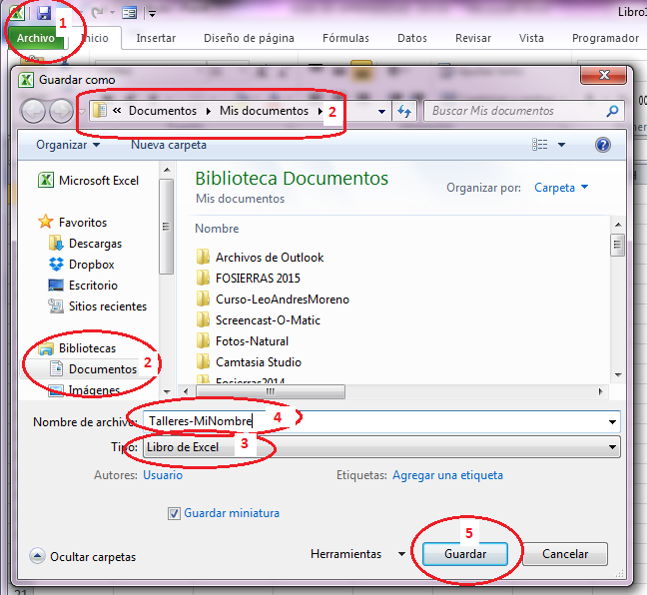

Retorno

Retorno
Retorno
Retorno
Retorno

9.OtrasFunciones
Aplicando lo aprendido hasta el momento
9. Funciones: contar(), Promedio(), min(), max(), hoy(), año(), mes(), dia()

1 | FUNCION =CONTAR(), Ejercicio.

 | Seleccione un tema de su área técnológica en el que tenga que contar elementos que se producen o que se venden o que se miden durante cada dia de los meses desde enero hasta diciembre del 2023
 | El título de la tabla debe indicar : "Total de unidades por mes y por dia" | "Cuenta de unidades por día y por mes"
 | Estructure una tabla en la que las columnas sean los dias y las filas sean los meses. Las celdas interiores llevarán datos.
 | Debe agregar una última columna y llamarla: "Totales por mes". En sus celdas debe implementar la cuenta de las unidades del mes.
 | Debe agregar una última fila y llamarla: "Totales por dia". En sus celdas debe implementar la cuenta de las undades por cada día.

2 | FUNCION: Promedio(). Ejercicio
 | Copie la tabla anterior y péguela debajo de este enunciado para que realice las siguientes acciones:
 | Cambie el título a: "Promedios de unidades por día y por mes"
 | Sustituya la etiqueta de la última columna por lo siguiente: "Promedio mensual calculado con la suma y con la cuenta". A continuación implemente, en las celdas de esa columna, el cáculo del promedio empleando las funciones =suma() y =contar() correctamente.
 | Agregue una nueva columna y asígne como título: "Promedio mensual utilizando la función respectiva". A continuación implemente la función =promedio(). El resultado debe ser igual al logrado en la anterior columna.
 | Sustituya la etiqueta de la última fila por lo siguiente: "Promedio diario calculado con la suma y con la cuenta". A continuación implemente, en las celdas de esa columna, el cáculo del promedio empleando las funciones =suma() y =contar() correctamente.
 | Agregue una nueva fila y asígne como título: "Promedio mensual utilizando la función respectiva". A continuación implemente la función =promedio(). El resultado debe ser igual al logrado en la anterior fila.

3 | FUNCIONES: min() y max()
 | Copie la tabla anterior y péguela debajo de este enunciado para que realice las siguientes acciones:
 | Cambie el título a: "Cálculo de los valores mínimos y máximos"
 | Sustituya las etiquetas de las dos últimas columnas por los siguientes: "Valores mínimos por mes" y en la última columna: "Valores máximos por mes". En las celdas de las respectivas columnas, implemente las respectivas funciones =min() y máx()
 | Sustituya las etiquetas de las dos últimas filas por los siguientes: "Valores mínimos por día" y en la última columna: "Valores máximos por dia". En las celdas de las respectivas columnas, implemente las respectivas funciones =min() y máx()

4 | FUNCIONES; hoy(), año(), mes(), dia()
 | Se requiere mostrar una tabla con 20 personas.
 | Organice una tabla de la siguiente forma:
 | Columnas: Persona, Fecha de nacimiento, Edad en años, edad en meses, edad en días.
 | Filas: datos para 10 personas.
 | Los datos de la columna "personas" deberán ser una serie alfanumérica que empiece por "persona1" y termine en "persona10"
 | Los datos de la columna "Fecha de nacimiento" debe ser una serie cronológica que inicie el 01-12-2002" y vaya disminuyendo de a 3 hasta completar las 10 ocurrencias
 | El cálculo de la edad en años debe realizar operando matemáticamente con la función año(), la función hoy() y con la fecha de nacimiento, de manera similar a lo mostrado en la lección.
 | El cálculo de la edad en meses debe realizar operando matemáticamente con la función mes(), la función hoy() y la con la fecha de nacimiento, de manera similar a lo mostrado en la lección.
 | El cálculo de la edad en días debe realizar operando matemáticamente con la función hoy() y la fecha de nacimiento, de manera similar a lo mostrado en la lección.

